Рус
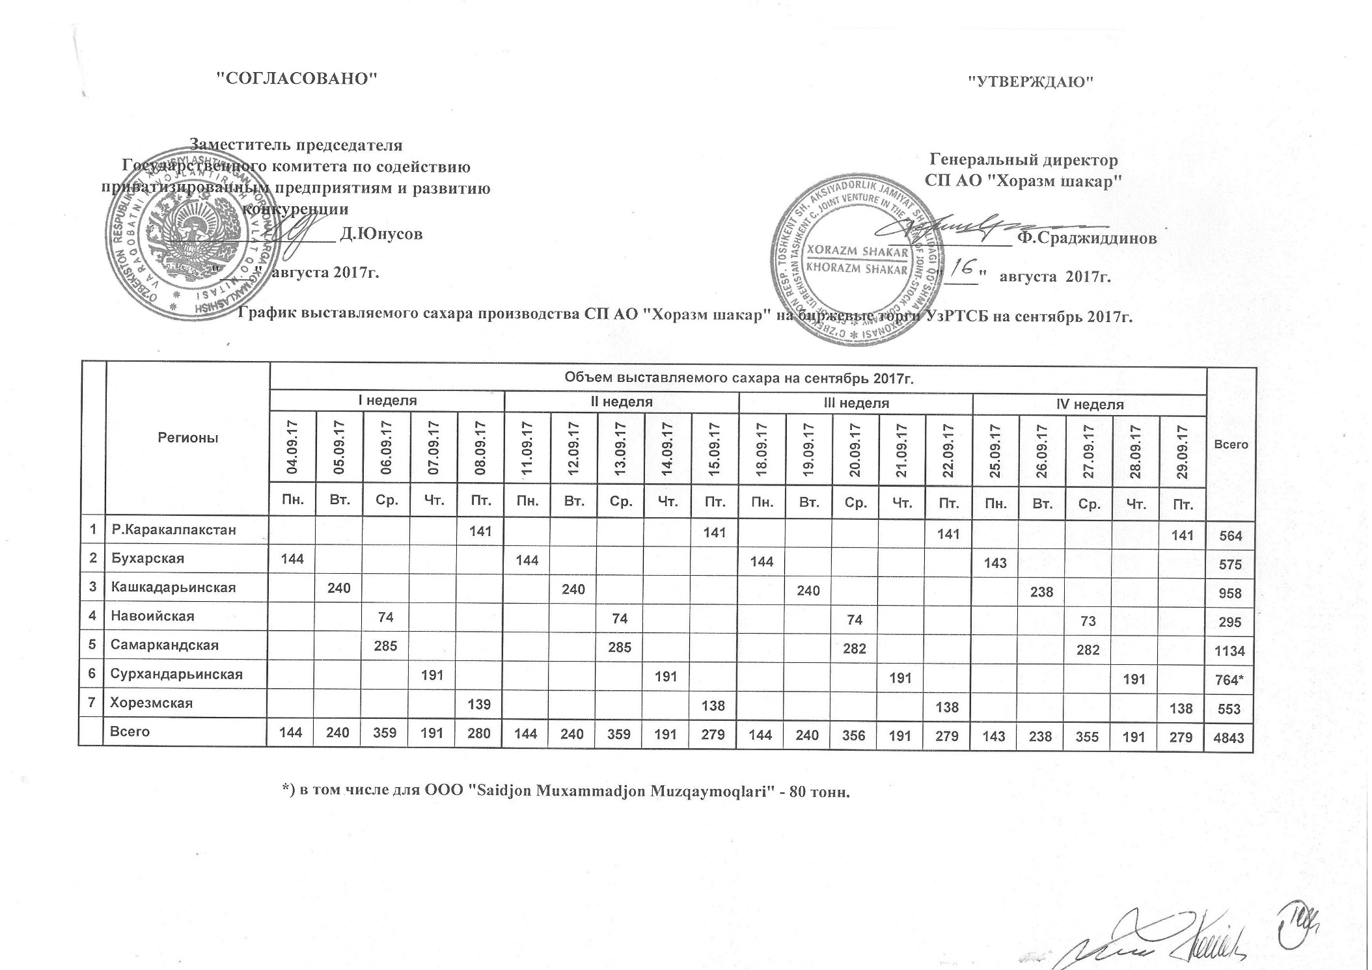
График выставляемого сахара производства СП АО "Хоразм шакар" на биржевые торги УзРТСБ на сентябрь 2017г.

Регионы | Объем выставляемого сахара на сентябрь 2017 г. |  |  |  |  |  |  |  |  |  |  |  |  |  |  |  |  |  |  |  | Всего
 | I неделя |  |  |  |  | II неделя |  |  |  |  | III неделя |  |  |  |  | IV неделя
 | 2017-09-04 | 2017-09-05 | 2017-09-06 | 2017-09-07 | 2017-09-08 | 2017-09-11 | 2017-09-12 | 2017-09-13 | 2017-09-14 | 2017-09-15 | 2017-09-18 | 2017-09-19 | 2017-09-20 | 2017-09-21 | 2017-09-22 | 2017-09-25 | 2017-09-26 | 2017-09-27 | 2017-09-28 | 2017-09-29
 | Пн. | Вт. | Ср. | Чт. | Пт. | Пн. | Вт. | Ср. | Чт. | Пт. | Пн. | Вт. | Ср. | Чт. | Пт. | Пн. | Вт. | Ср. | Чт. | Пт.
Р.Каракалпакстан |  |  |  |  | 141 |  |  |  |  | 141 |  |  |  |  | 141 |  |  |  |  | 141 | 564
Бухарская | 144 |  |  |  |  | 144 |  |  |  |  | 144 |  |  |  |  | 143 |  |  |  |  | 575
Кашкадарьинская |  | 240 |  |  |  |  | 240 |  |  |  |  | 240 |  |  |  |  | 238 |  |  |  | 958
Навоийская |  |  | 74 |  |  |  |  | 74 |  |  |  |  | 74 |  |  |  |  | 73 |  |  | 295
Самаркандская |  |  | 285 |  |  |  |  | 285 |  |  |  |  | 282 |  |  |  |  | 282 |  |  | 1,134
Сурхандарьинская |  |  |  | 191 |  |  |  |  | 191 |  |  |  |  | 191 |  |  |  |  | 191 |  | 764
Хорезмская |  |  |  |  | 139 |  |  |  |  | 138 |  |  |  |  | 138 |  |  |  |  | 138 | 553
Всего | 144 | 240 | 359 | 191 | 280 | 144 | 240 | 359 | 191 | 279 | 144 | 240 | 356 | 191 | 279 | 143 | 238 | 355 | 191 | 279 | 4,843

